Sheet1
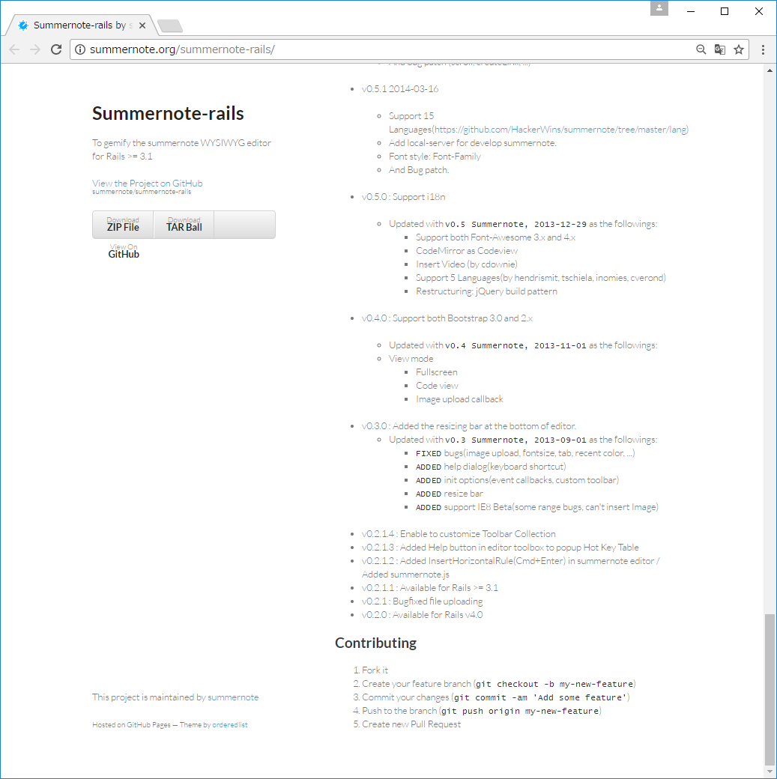
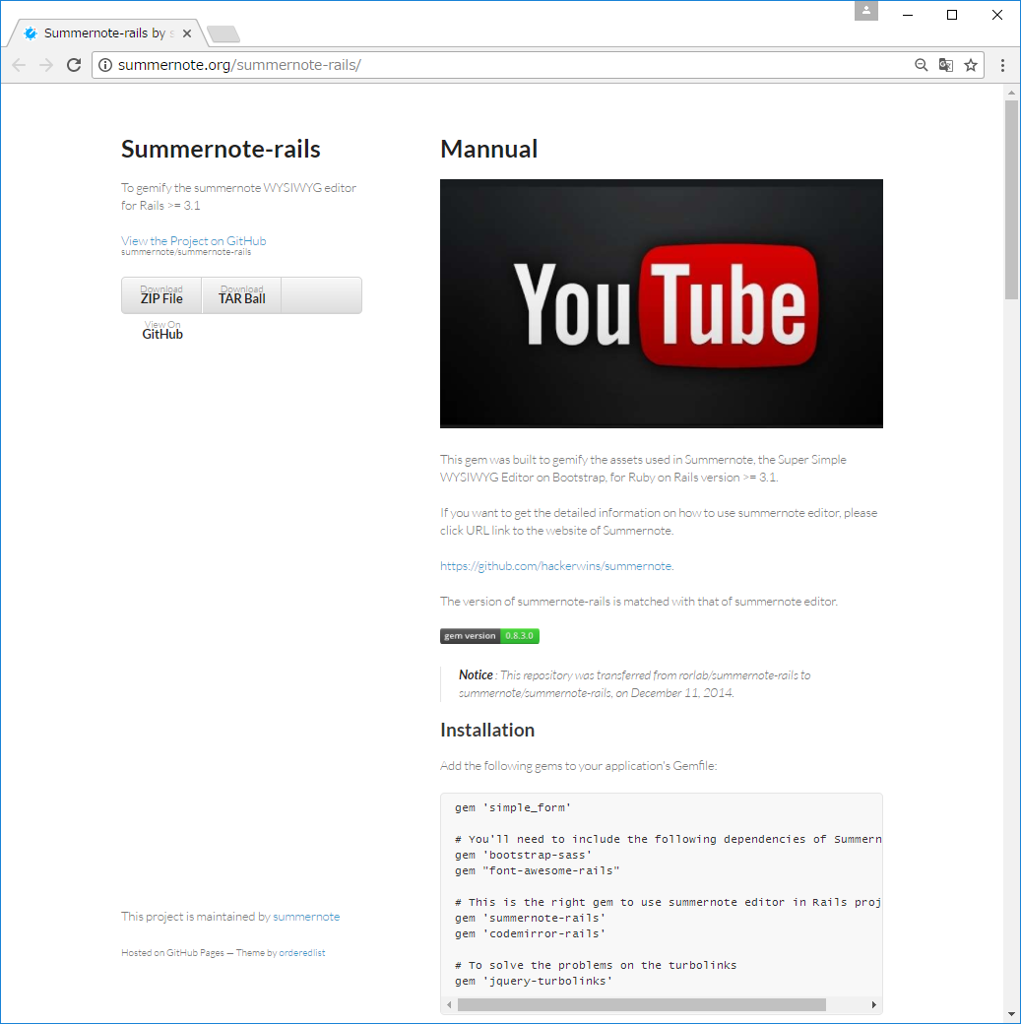

http://summernote.org/summernote-rails/

最初にscaffoldでベースを作成しておく。
例）rails4の場合

rails new my-summernote-rails
rails g scaffold post title:string content:text
rake db:migrate

サンプルの通りにGemfileに追加する

gem 'simple_form'
# You'll need to include the following dependencies of Summernote
gem 'bootstrap-sass'
gem "font-awesome-rails"
# This is the right gem to use summernote editor in Rails projects.
gem 'summernote-rails'
gem 'codemirror-rails'
# To solve the problems on the turbolinks
gem 'jquery-turbolinks'

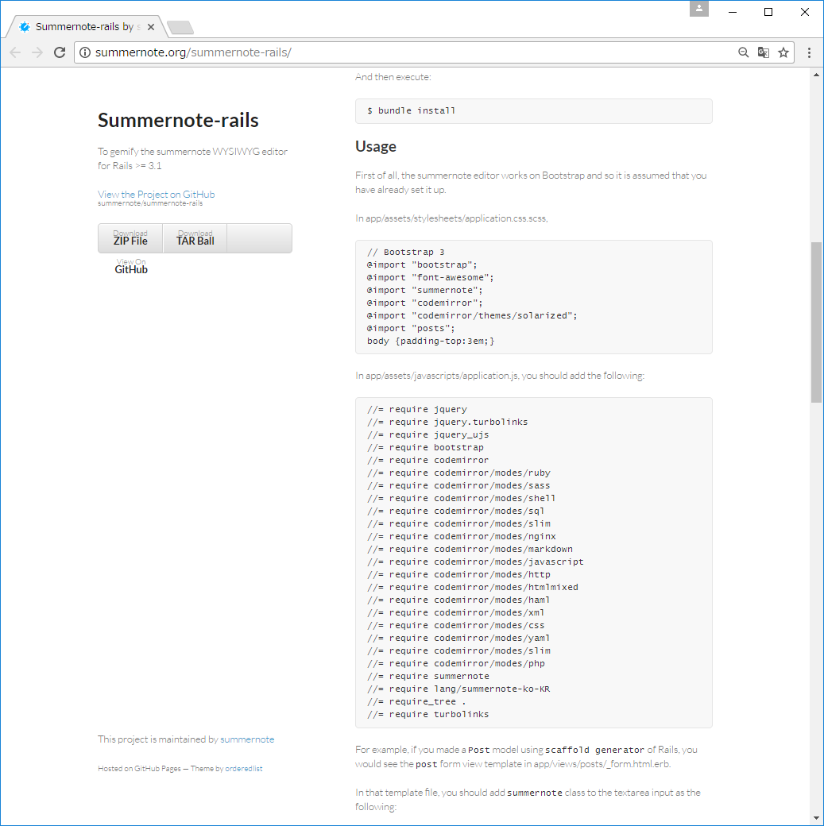

パスを指定してインストールする
vendor/bundleが一般的なようです。

bundle install --path vendor/bundle

ファイル変更
app/assets/stylesheets/application.css.scss
→
app/assets/stylesheets/posts.scss
@import "posts";をコメントアウトする（自分自身だから？）

// Bootstrap 3
@import "bootstrap";
@import "font-awesome";
@import "summernote";
@import "codemirror";
@import "codemirror/themes/solarized";
//@import "posts";
body {padding-top:3em;}

最終行のturbolinksを削除する。
summernoteを日本語表示にするため、app/assets/javascripts下にlangフォルダを作成し、summernote-ja-JP.jsファイルを配置する。
以下に変更
//= require lang/summernote-ko-KR
→
//= require lang/summernote-ja-JP

//= require jquery
//= require jquery.turbolinks
//= require jquery_ujs
//= require bootstrap
//= require codemirror
//= require codemirror/modes/ruby
//= require codemirror/modes/sass
//= require codemirror/modes/shell
//= require codemirror/modes/sql
//= require codemirror/modes/slim
//= require codemirror/modes/nginx
//= require codemirror/modes/markdown
//= require codemirror/modes/javascript
//= require codemirror/modes/http
//= require codemirror/modes/htmlmixed
//= require codemirror/modes/haml
//= require codemirror/modes/xml
//= require codemirror/modes/css
//= require codemirror/modes/yaml
//= require codemirror/modes/slim
//= require codemirror/modes/php
//= require summernote
//= require lang/summernote-ja-JP
//= require_tree .

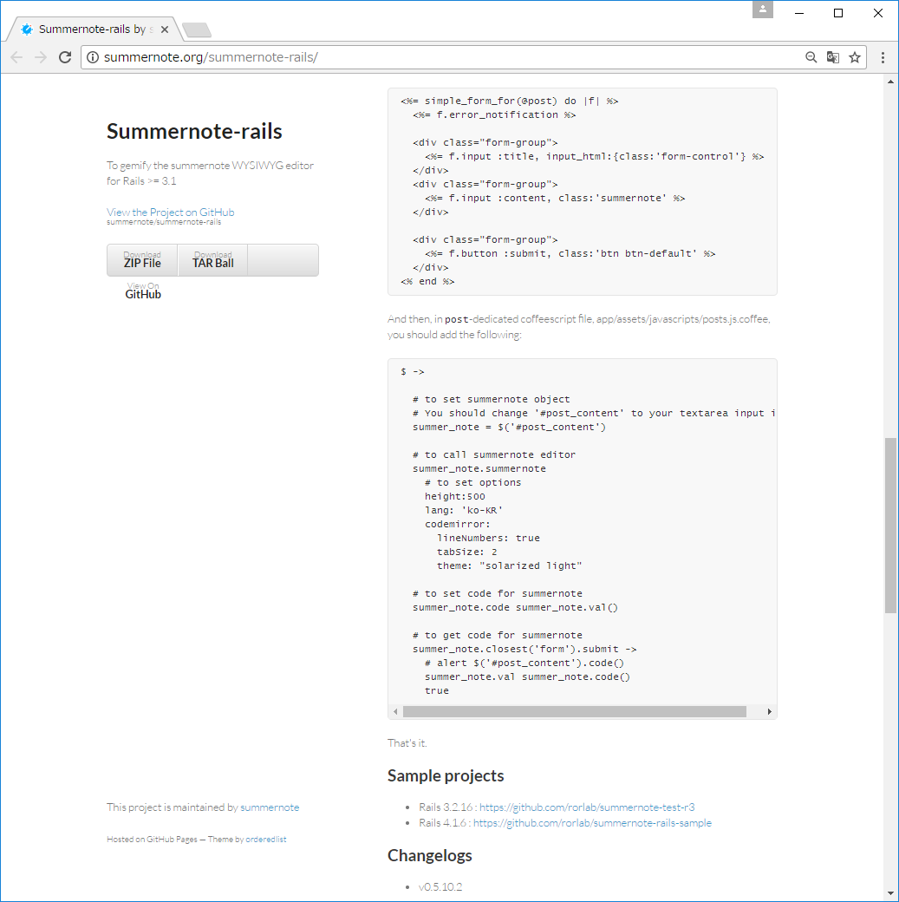

例えばここに記述。edit画面。サンプルの通り。元のソースは消してよい。
_form.html.erb

<%= simple_form_for(@post) do |f| %>
<%= f.error_notification %>
<div class="form-group">
<%= f.input :title, input_html:{class:'form-control'} %>
</div>
<div class="form-group">
<%= f.input :content, class:'summernote' %>
</div>
<div class="form-group">
<%= f.button :submit, class:'btn btn-default' %>
</div>
<% end %>

ファイル変更
app/assets/javascripts/posts.js.coffee
→
app/assets/javascripts/posts.coffee
日本語表示対応
lang: 'ko-KR'
→
lang:'ja-JP'

$ ->
# to set summernote object
# You should change '#post_content' to your textarea input id
summer_note = $('#post_content')
# to call summernote editor
summer_note.summernote
# to set options
height:500
lang: 'ja-JP'
codemirror:
lineNumbers: true
tabSize: 2
theme: "solarized light"
# to set code for summernote
summer_note.code summer_note.val()
# to get code for summernote
summer_note.closest('form').submit ->
# alert $('#post_content').code()
summer_note.val summer_note.code()
true

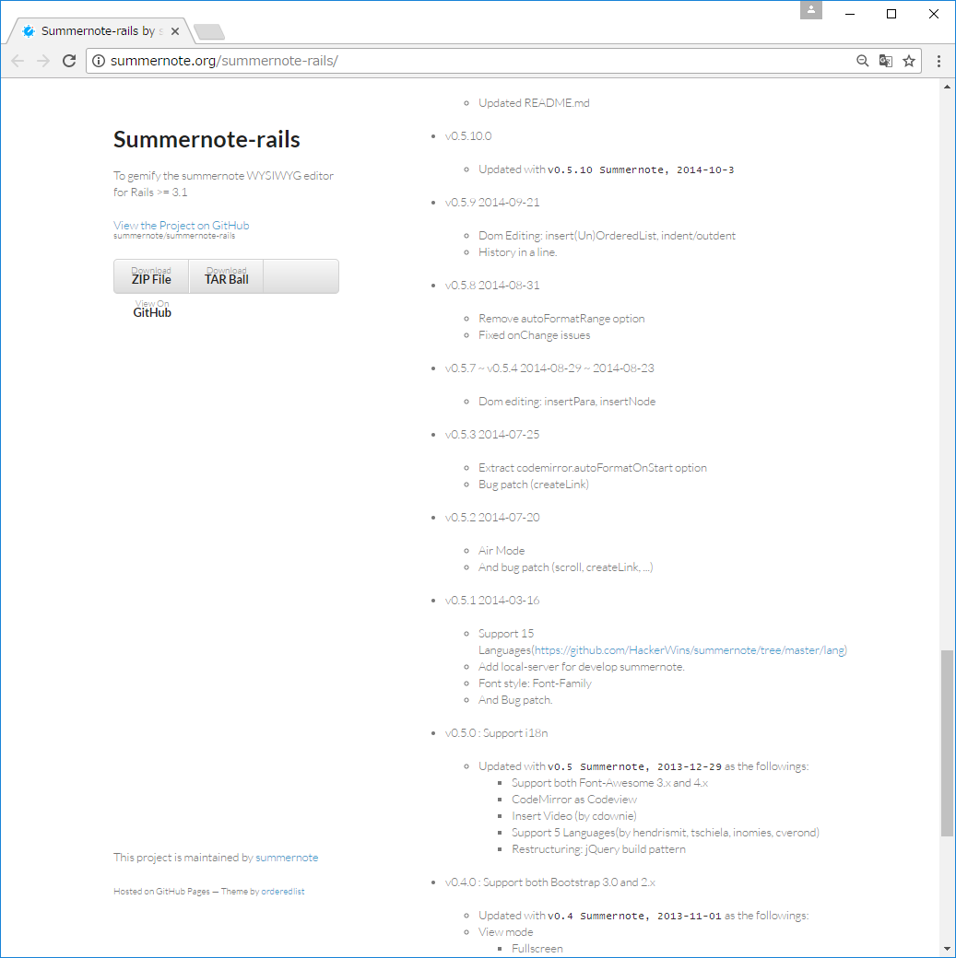

以上です。

